report
20240508 와이랩 - 서민석

주가: 13300원 |  | 시가총액: 2144억 |  | 유통주식: 75.19%

동사는 네이버웹툰의 나스닥 상장 관련 기대감으로 2023년 8월 4일, 2024년 2월 20일 주가 급등하였다.
2023년 8월 4일에는 네이버 컨퍼런스콜에서 네이버웹툰의 나스닥 상장 추진 계획이 정상적으로 진행될 것이라고 공식화한 날이다.
2024년 2월 16일에 IPO 주관사로 골드만삭스와 모건스탠리가 선정되며 6월 중 상장이 확정되었다.
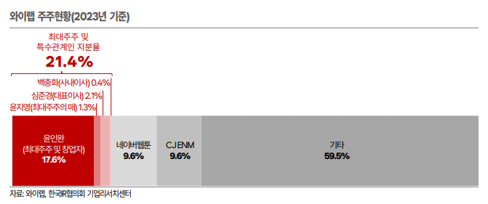

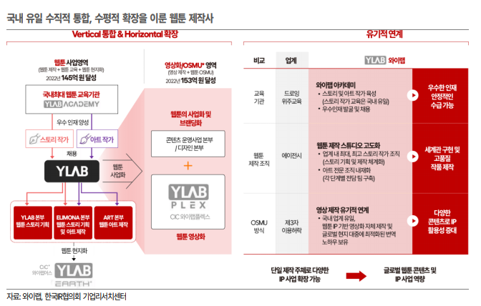

BM
사업 개요
동사는 웹툰 제작부터 웹툰 교육, 웹툰 현지화까지 웹툰 사업에서 수직적 통합을 이룬 회사이다.
웹툰의 영상화 및 OSMU(one source multi use - 하나의 매체를 여러 매체의 유형으로 전개하는 전략)까지 수평적으로 확장한 국내 유일 All in one 웹툰 제작사이다.
웹툰에서 검증된 스토리 및 세계관을 기반으로 산업의 규모가 큰 영화 및 드라마 제작 시 리스크 대비 수익을 극대화할 수 있어 IP가 강조되고 있다.
동사는 웹툰 작가를 직접 임직원으로 고용하는 '스튜디오' 형태의 제작 방식을 통해 현재 74건의 사업화가 가능한 IP를 보유하고 있다.

2023년 기준, 동사의 사업은 웹툰 제작 45.6%, 영상 제작 38.8%, 웹툰 교육 4.0%, 웹툰 현지화 10.8%, 웹툰 OSMU 0.9%로 구성되어 있다.
내수는 매출의 97.9%로 대부분이고 주요 고객사는 네이버 웹툰이 52%, 드라마 제작사 스튜디오 드래곤 39.0%를 차지한다.

웹툰 제작
작품 제작 시스템을 스토리 팀과 작화 팀으로 분담하여 작품 1개당 2명의 작가가 붙는다.
스토리 작가의 경우 대부분 전속 작가이고 전속 작가가 되면 회사의 작품 밖에 연재를 하지 못한다.
그림 작가는 웬만해서는 기성 작가들을 쓰고 있고 전속 계약이 아닌 개별 작품별로 계약하는 경우가 많다.

와이랩 세계관의 캐릭터 저작권은 제작 구조에 따라 소유 주체가 다르다.
경우에 따라 창작품 속 캐릭터의 저작권이 작가가 아닌 회사의 소유일 수도 있다.
예를 들어 '테러맨' 작품의 주인공 '테러맨'은 이 작품의 작가 한동우, 고진호의 소유가 아닌 회사의 소유라는 말이다.
따라서 동사가 임의로 다른 작품인 '신석기녀', '테러대부활'에 출연시켜도 된다.
이러한 방식으로 동사는 슈퍼스트링, 블루스트링, 레드스트링 등의 세계관을 구축하여 차별된 소재들을 가지고 타겟층을 선정하는 전략을 펼치고 있다.
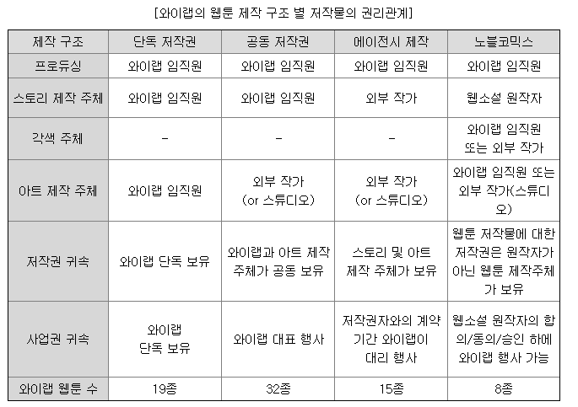
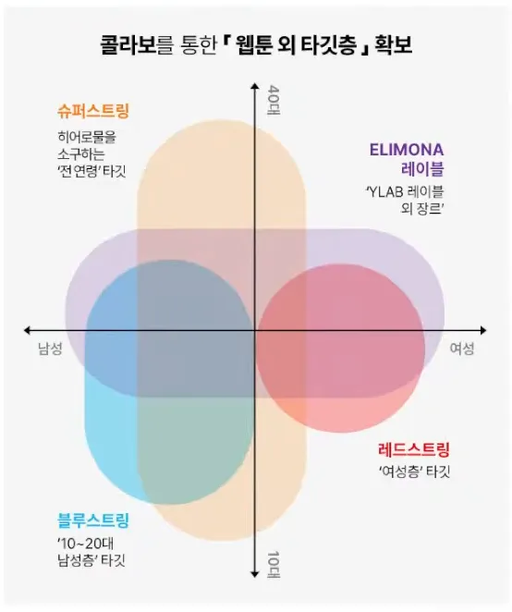

동사는 네이버웹툰에서 연재 중인 동사의 웹툰에 대한 대여 혹은 구매 발생에 따른 수수료를 제외한 금액을 매출액으로 인식한다.

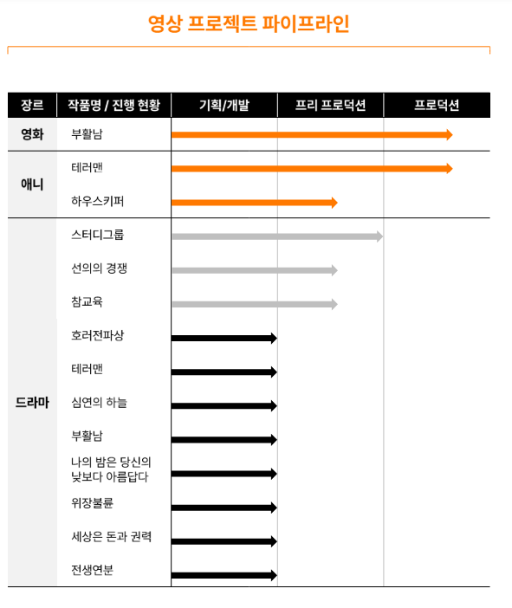
영상 제작
사내독립기업인 와이랩 플렉스를 통해 스튜디오드래곤과 협력하면서 드라마를 제작하고 있다.
스튜디오드래곤과 협업 전 영화 '패션왕'과 웹드라마 '프린스의 왕자'를 공동 제작한 이력이 있다.
본격적인 영상 제작 내재화가 시작된 후 첫 작품은 아일랜드로 22년 12월 공개되었고 두 번째 작품은 스터디그룸으로 24년 하반기 공개 예정이다.
이외에도 선의의 경쟁, 심연이 하늘, 참교육, 호러전파상이 제작 준비 중에 있다.

매출은 제작매출 부문과 판매매출 부문으로 순차적으로 발생한다.
제작 매출의 경우 일반적으로 공동제작사에서 부담하는 제작비를 동사가 진행률 형태의 제작 매출로 인식하여 원가율이 높다는 특징이 있다.
판매 매출의 경우 작품의 방송국, OTT향 매출로 공동제작사와의 계약 관계에 의한 수익 지분에 해당하는 금액을 매출로 인식한다.
제작과 관련된 원가가 이미 제작 과정에 선반영 되어 수익성이 높다는 특징이 있다.
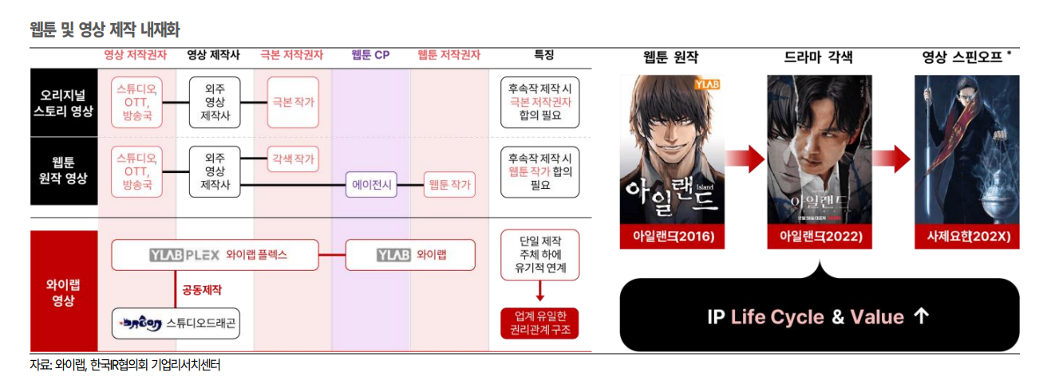

웹툰 교육
100% 자회사인 와이랩 아카데미를 통해 2015년 12월부터 학원 사업을 운영하고 있다.
누구나 등록하고 수강할 수 있으며 수강생이 와이랩 이외의 타 플랫폼에 취직할 수도 있지만 와이랩 작가 중 수강생 출신이 많다.
직접 채용 인원이 30명 이상으로 경쟁사 대비 우수 인력 확보가 용이하다.

웹툰 현지화
손자회사인 와이랩어스를 통해 웹툰 현지화 사업을 영위하고 있다.
연재 중인 웹툰의 해외 서비를 위한 번역과 편집 업무를 담당하며 웹툰 연재 플랫폼으로부터 매출이 발생한다.
사투리, 관용어 등 재미요소를 살리는 현지화 노하우를 기반으로 웹툰 플랫폼 기업들이 해외 진출을 본격화하기 시작하면 수주가 증가할 가능성이 높다.

웹툰 OSMU
동사의 웹툰 저작물을 제 3자에게 이용허락을 하거나 자체적으로 사업 전개를 하여 OSMU 사업화를 진행하고 있다.
OSMU의 범위는 출판, MD, 게임, 음원, 공연, 애니메이션, NFT등 웹툰 IP의 영향력 제고에 따라 지속 확장되고 있다.
동사가 확보한 IP를 통해 영상 제작부터 와이랩 스토어를 통한 굿즈 판매 등 지속적인 성장이 예상된다.

IP 확보의 중요성 (동사의 해자)
와이랩 웹툰의 세계관
초기 와이랩은 마블코믹스를 벤치마킹하여 웹툰판 히어로물 세계관인 슈퍼스트링을 만들었다.
대표작으로는 테러맨, 부활남, 신석기녀 등이 있으며 현재 연재작은 하우스키퍼, 한림체육관, 정글쥬스가 있다.
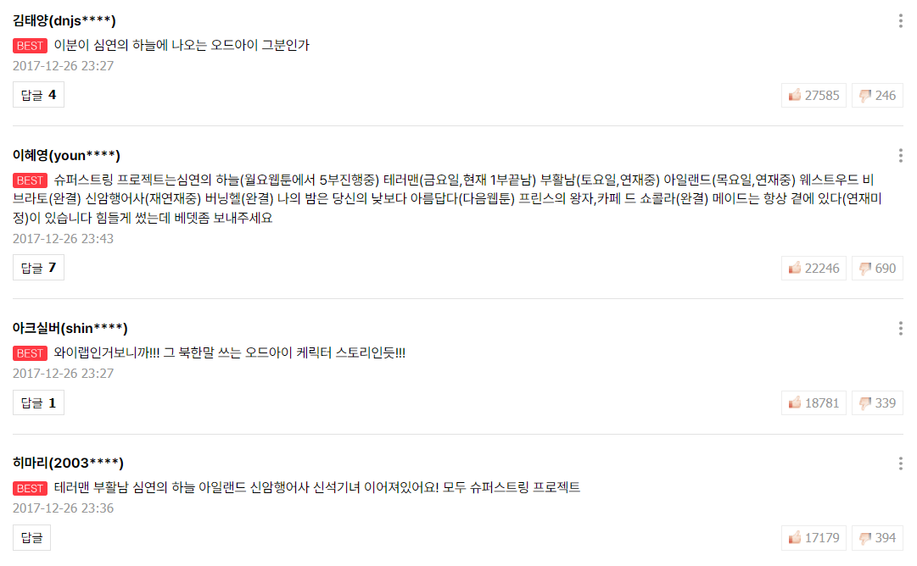
세계관 속 웹툰들은 서로 연계가 되는 모습을 보여주는데 마블의 예시를 생각하면 된다.
약한 연계로는 한 작품의 캐릭터가 다른 작품에 등장하는 경우가 있다. Ex) 토르:라그나로크에서 등장하는 헐크
강한 연계로는 큰 세계관의 틀을 공유하는 경우이다.
마블 유니버스는 어벤져스라는 큰 틀을 중심으로 각 히어로 영화가 존재하는데 슈퍼스트링도 마찬가지이다.
타노스라는 공통의 악이 존재하는 것처럼 백백교라는 공통의 악이 존재한다.

세계관 등장 초기에는 초거대 스케일과 웹툰판에서 없었던 웹툰간 연계라는 센세이셔널한 개념의 등장으로 매니아 층 사이에서 큰 호평을 받았다.
연재 당시 테러맨, 부활남, 신석기녀와 같은 주요 작품들이 요일별 순위에서 높은 랭크를 차지했었다.
실제로 당시 작품들의 1화 베스트 댓글들을 보면 슈퍼스트링 작품들에 대한 독자들의 호평을 확인할 수 있다.
오른쪽은 2017년 작 신석기녀 프롤로그의 베스트 댓글이다.
2016년의 작품 테러맨과 부활남이 흥행을 하며 같은 세계관 차기작인 신석기녀에 대한 기대감 또한 높아진 것을 확인할 수 있다.
정확히 기억은 나지 않지만 당시 신석기녀의 요일별 순위가 2위였나 3위였다.
그 정도로 웹툰의 유니버스 구축에 대한 사람들의 관심이 높았던 것을 확인할 수 있다.

이는 웹툰 독자층들의 성향 때문이다.
슈퍼스트링 이외로도 웹툰 독자들은 유명했던 작가의 작품이면 일단 관심을 가지는 경향이 있다.
매니아층들은 각자 선호하는 스토리 작가나 그림 작가가 있고 차기작이 나오면 정주행하게 된다.
라이트하게 웹툰을 즐기는 독자층들은 굳이 하위권 작품에서 취향에 맞는 작품을 탐색하려는 노력을 하지 않는다.
각 요일에서 상위권에 위치한 작품들을 주로 보려고 하고 이에 따라 매니아 층들이 선택한 작품을 따라가는 모습이 나타나게 된다.
이외로도 네이버웹툰은 신작만 따로 모아둔 섹션이 있어 기존 작가나 유니버스의 작품들의 경우 이미 확보한 독자층을 토대로 쉽게 흥행을 할 수 있게 되는 것이다.

하지만 웹툰에서의 세계관의 창시자 슈퍼스트링은 사실상 흥행에 실패하였다.
2010년대 후반까지는 시원한 액션물과 매력적인 성격의 캐릭터들로 인해 흥행을 지속하였지만 2020년부터 인기는 시들기 시작한다. |  |  |  |  |  |  |  |  |  |  |  |  |  | 인기 순위 | 성별 인기 순위
너무나도 방대한 세계관의 사이즈 때문이다. |  |  |  |  |  |  |  |  |  |  |  | 슈퍼스트링 | 정글쥬스 | 5위 | 4위
작품 간 떡밥도 너무 많고 설정이 교차되는 경우도 많은데 이에 대한 충분한 설명이 작품 속에서 풀어지지 않았기 때문이다. |  |  |  |  |  |  |  |  |  |  |  |  | 한림체육관 | 6위 | 4위
슈퍼스트링에 신규 유입하는 독자들을 위한 친절함이 전혀 없었다. |  |  |  |  |  |  |  |  |  |  |  | 블루스트링 | 왕게임 | 39위 | 21위
이 캐릭터가 갑자기 왜 등장하는지 이해할 수도 없고 이미 세계관 설명은 다른 작품에서 진행되어 내용도 이해가 되지 않는 작품들이 부지기수였다. |  |  |  |  |  |  |  |  |  |  |  |  | 죽지 않으려면 | 10위 | 6위
그런데도 와이랩은 완결된 전작들을 유료화로 유지하여 세계관을 이해하려면 전작들을 돈 주고 봐야하는 상황이었던 것이다. |  |  |  |  |  |  |  |  |  |  |  |  | 참교육 | 1위 | 3위
더군다나 유튜브에서도 세계관을 제대로 정리해주는 유튜버도 없어 신규 유입 독자 입장에선 이런 불친절한 세계관 웹툰을 볼 유인이 없는 것이다. |  |  |  |  |  |  |  |  |  |  |  |  | 야만의 시대 | 52위 | 31위
(실제로 작성자 본인도 이러한 이유로 2022년 슈퍼스트링 세계관에서 하차하였다.) |  |  |  |  |  |  |  |  |  |  |  |  | 스터디그룹 | 6위 | 5위
 |  |  |  |  |  |  |  |  |  |  |  | 레드스트링 | 전생연분 | 45위 | 21위
그렇다고 해서 와이랩이 웹툰 세계관 구축에 실패한 것은 아니다. |  |  |  |  |  |  |  |  |  |  |  |  | 헤어지면 죽음 | 14위 | 14위
슈퍼스트링은 사실상 거의 유기했고 블루스트링과 레드스트링은 성공적으로 인기를 끌고 있다.
거대한 세계관이라는 단점은 버리고 기존의 독자층을 이용한 흥행 전략은 그대로 가져온 것이 특징이다.
블루스트링은 청춘과 학생을 주인공으로 한 남성향 10대 학원물 세계관이다. |  |  |  |  |  |  |  |  |  |  |  | *각 요일별 순위를 얘기한다.
레드스트링은 인연의 붉은 실을 테마로 여성향 로맨스물 세계관이다. |  |  |  |  |  |  |  |  |  |  |  | **위 표는 특정 시점의 순위로 변동이 있었을 수도 있다.
사실 말이 세계관이지 이들 세계관 속 작품 간의 연관성은 슈퍼스트링에 비해 현저히 낮다. |  |  |  |  |  |  |  |  |  |  |  | ***슈퍼스트링과 블루스트링은 남성향 웹툰이므로 남성 인기순위를, 레드스트링은 여성향 웹툰이므로 여성 인기순위를 참조하였다.
세계관 속 다른 작품을 보지 않아도 충분히 정주행을 하는데 무리가 없다는 뜻이다. |  |  |  |  |  |  |  |  |  |  |  | ****연재 당시에만 순위를 볼 수 있어서 최근 웹툰 중 연재 중이거나 나무위키에 순위가 기재된 웹툰만 표로 만들었다.
슈퍼스트링의 최신작인 한림체육관이나 정글쥬스 또한 기존 세계관과 많이 동떨어진 면이 있어 오히려 인기를 끌 수 있었다.
다시 말해 최근의 와이랩은 세계관 구축을 통한 지속적인 독자층 확보에 나름 성공했다는 뜻이다.

IP를 통한 매출처 확장, 웹툰 수명의 증가
기존의 웹툰 시장에서는 한 작품이 흥행 후 완결이 나면 수익을 지속하기 어려워 사업화하기 어려웠다.
하지만 최근에는 OSMU 전략을 통해 2차적 사업을 영위하는 경우가 점점 늘어나 검증된 IP를 통한 레버리지 효과가 가능해졌다.
이러한 이유로 국내 웹툰 유통 플랫폼 기업들은 IP를 열심히 확보 중이다.

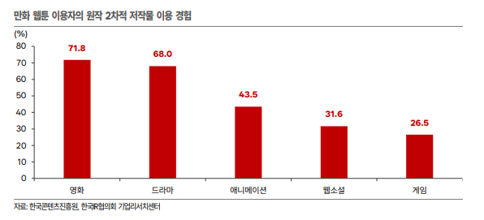
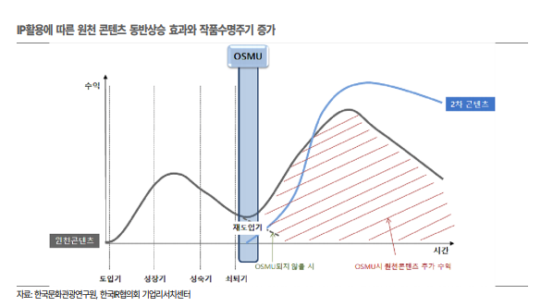

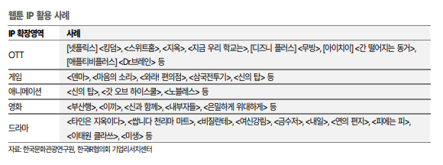

웹툰 산업의 현황
웹툰의 역사
0세대: 2000년대 초반, 플랫폼이 활성화 되기 전 개인 매체(블로그)에서 만화를 주로 그림.
1세대:2000년대 후반, 플랫폼이 등장하며 여러 개성 있는 작품들이 등장.
2세대: 2010년대 초중반, 미리보기 등 유료화 시스템이 등장하며 웹툰이 본격적인 상업성을 추구하기 시작.
3세대: 2010년대 후반~현재, 웹소설 원작과 학원물, 회귀물, 무협물, 로맨스물 등 인기가 많은 장르들에 대한 양산형 웹툰 제작

스마트폰의 인기에 따른 세로 스크롤 형태의 웹툰 시장 개척은 기존의 만화 업계와 또다른 수익성을 기대할 수 있게 만들었다.
해외에서는 아직 기존 만화책을 그대로 스캔해서 올리는 디지털 코믹을 고수하기에 국내 웹툰들은 경쟁력이 높다.

국내 웹툰 시장 현황

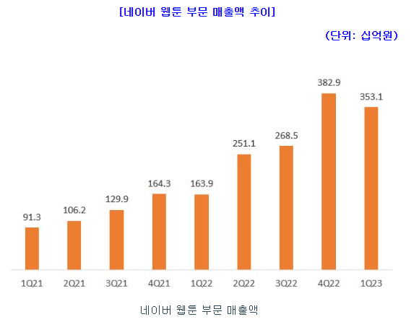
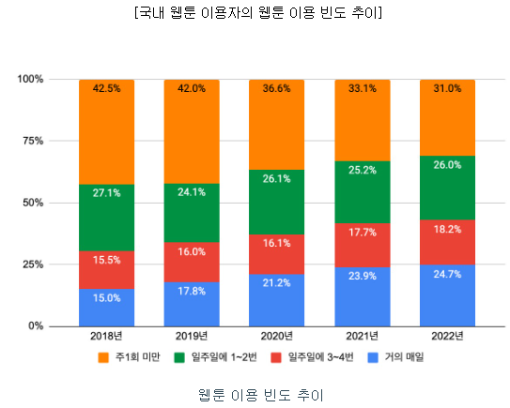
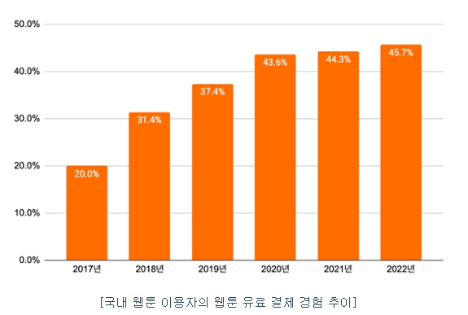
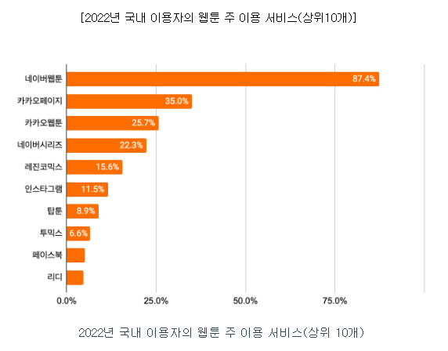

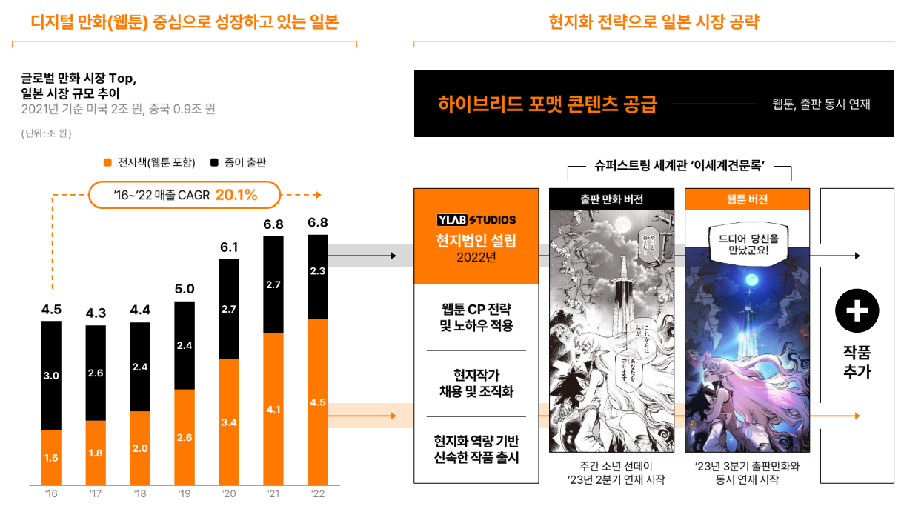
국내 시장에서는 네이버 웹툰의 비중이 압도적으로 높다.
네이버 웹툰의 매출액은 꾸준히 성장 중이며 웹툰 산업 자체가 점점 성장세에 있다.
하지만 유료 결제 경험 추이나 매출액 등을 볼 때 성장세가 조금 꺾이는 모습은 보이기도 한다.
이용자의 충성도가 높은 웹툰 산업의 특성상 국내 시장에서는 역성장을 할 가능성은 적어보이고 커진 규모를 유지할 것으로 예상한다.

글로벌 웹툰시장 현황
글로벌 웹툰시장은 날이 갈수록 그 규모가 커지고 있는 중이다.
2021년 기준 국가별 디지털 만화 침투율(=디지털 만화/전체 만화)은 미국 16.3%, 일본 48.8%, 한국 73.4%, 프랑스 29.4%이다.
지금도 충분히 규모가 커지고 있지만 아직도 침투할 시장이 많이 남아 있다.
국내 웹툰 이용자들이 유료 결제 전환율이 점차 상승한 것처럼 글로벌에서도 유료 결제 이용자들이 점점 증가한다면 매출 성장에도 큰 기여를 할 것이다.
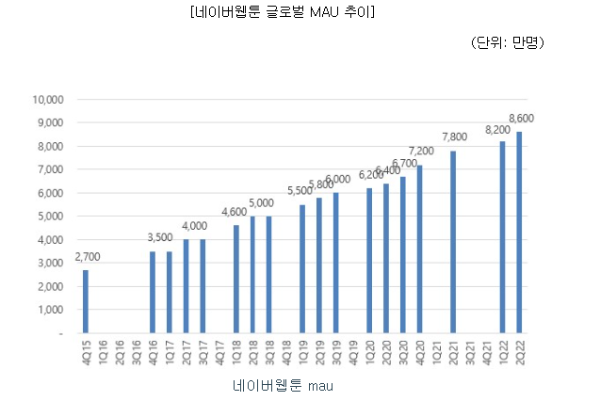
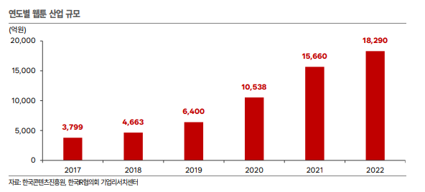

국내 웹툰 플랫폼들의 각 지역별 진출 시기를 감안하였을 때 글로벌 웹툰 시장은 상대적으로 초기 성장단계로 판단된다.
국내 경우에도 유료 결제 전환율은 점점 늘어나는 추세를 보여주었기에 글로벌 시장에서도 시장 확장에 더불어 유료 결제 전환율이 증가해 매출 증대가 기대된다.
북미, 유럽 및 일본 시장의 이용자는 국내 이용자 대비 엔터테인먼트 콘텐츠에 대한 지출 의향 또는 객단가가 높기에 글로벌 웹툰 시장의 성장성은 매우 긍정적이다.

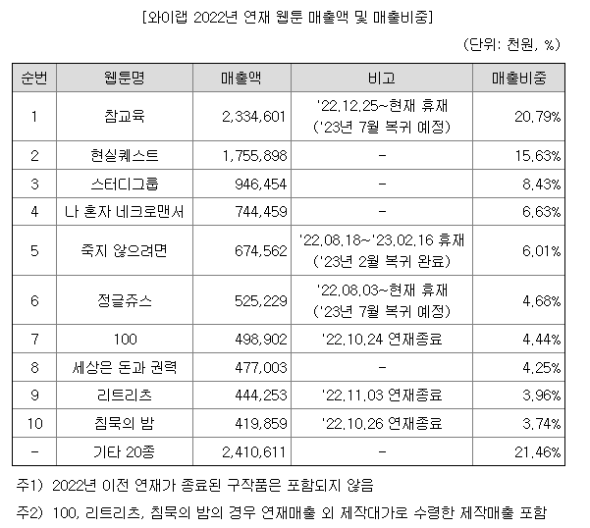
웹툰 산업의 리스크 - 불법 유통 시장
한국콘텐츠 진흥원에 따르면 2021년도 웹툰 시장 규모는 1조 5660억원이고 복제 사이트의 합법 웹툰 시장 침해율은 53.81%에 해당한다.
웹툰 산업이 성장함에 따라 국제 공조가 필요한 해외에 서버를 둔 유사 사이트가 우후죽순 생겨났다.
네이버 웹툰의 경우 AI를 활용한 추적 시스템 '툰레이더'를 활용하여 창작물에 심어둔 추적용 정보를 통해 유출자를 찾아내고 있다.
하지만 아직도 불법 유통 시장은 건재하며 이에 대한 제재가 필요한 상황이다.

재무 분석
실적 review
동사는 설립 이후 매출액은 꾸준히 늘고 있지만 지속적인 영업 손실을 기록 중이다.
23년에는 매출액도 역성장을 하고 영업손실의 크기도 매우 커졌다.
인기 웹툰인 참교육의 장기 휴재와 드라마 아일랜드의 판매 매출이 꺾여 매출액이 줄어들었고 드라마 스터디그룹의 제작 비용으로 손실은 커진 것이다.
또한 일본 소재 자회사 YLAB STUDIOS corporation의 지출이 증대하였다.
2024년에는 20종 이상의 신작 연재가 계획 중이고 YLAB STUDIOS corporation에서도 매출 발생이 본격화 될 것이라는게 동사의 전망이다.
이렇게 전체 실적에 있어 웹툰 제작과 영상 제작 사업부문의 중요성을 알 수 있다.
또한 대부분의 매출이 내수 위주이며 아직 해외 매출은 갈 길이 멀다.

웹툰 제작의 경우 연재작의 미리보기 수익, 완결작의 대여/소장 수익으로 크게 나눌 수 있다.
와이랩의 경우 인기가 많은 완결작을 보유하고 있지만 23년의 실적을 보면 아무래도 현재 연재 중인 인기작의 규모가 더욱 중요한 것을 알 수 있다.
매출액에 치명적인 영향을 끼쳤던 참교육의 휴재는 작가 개인 사정이 아닌 진짜 말도 안되는 독자들의 트집잡기 때문이었어서 복귀를 한 지금에 있어 끝난 리스크이다.
하지만 내용에 따른 말도 안되는 논란이 벌어지는 것은 웹툰 산업 자체의 리스크라고 생각한다.

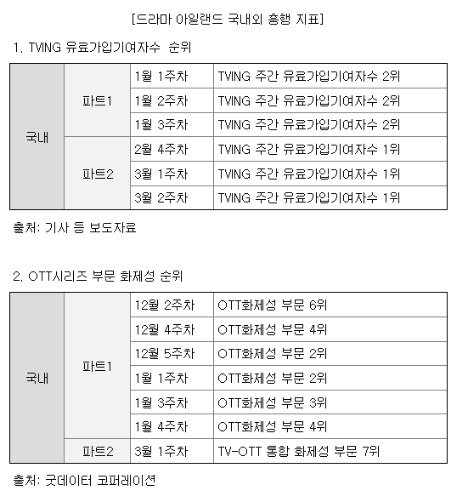
영상 제작은 연결 매출로 잡히는 실적이 현재는 드라마 '아일랜드'밖에 없다.
21년과 22년의 매출은 아일랜드의 제작 매출이고 23년부터는 판매매출이다.
증권신고서에 따르면 아일랜드의 제작비는 250억이 들었다고 하는데 21~23년의 영상제작 매출을 다 합치면 300억 정도이다.
23년 하반기에는 스터디그룹의 제작 매출이 반영된 것을 생각하면 솔직히 남는거 별로 없는거 같다.
따라서 이 정도의 흥행으로는 회사의 실적을 견인하기에는 많이 역부족이다.

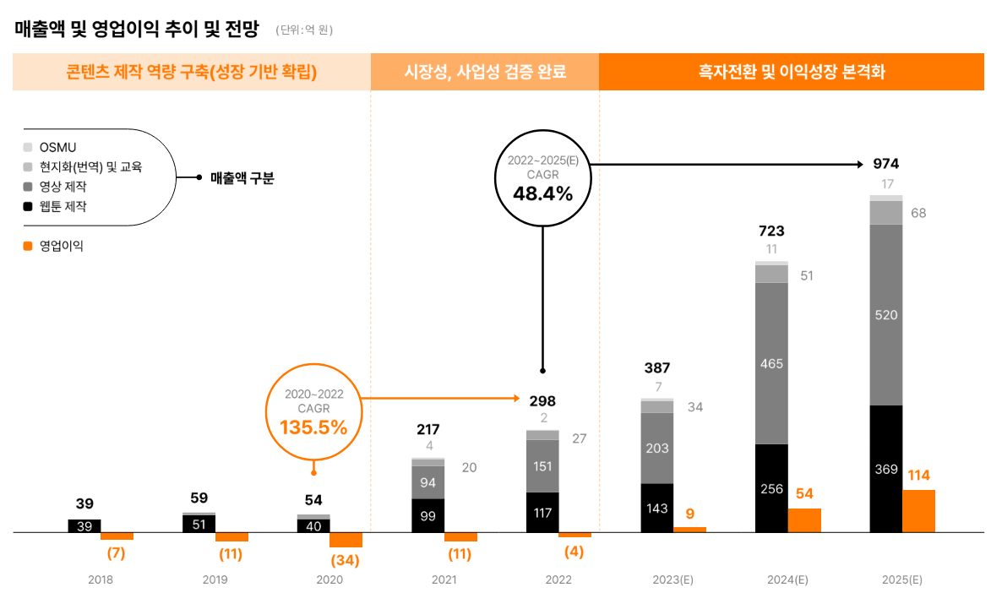

위 그래프는 23년 상장을 위한 기업 설명회 자료에 있는 가이던스이다.
23년 매출액의 경우 위에서 설명한 이유로 인해 영상 제작과 웹툰 제작 부문에서 크게 어닝 쇼크가 일어났다.
두 부문 모두 흥행으로 인해 실적이 잘 찍히는 구조로 불확실성이 크기에 동사의 가이던스를 신뢰하기는 어렵지만 영상 제작 부문 비율이 크다는 건 중요하다.
웹툰 제작 부문은 동사의 전망처럼 신작 증가와 노하우 누적으로 인해 꾸준한 성장을 기대할 수 있을 것이라고 생각한다.
하지만 동사의 실적이 크게 턴어라운드 하기 위해서 핵심이 되는 것은 영상 제작이다.
영상 제작 부문은 이제 막 동사가 뛰어들기 시작한 분야이고 본격적인 매출이 나왔다고 보기 힘들다.
확보된 IP를 바탕으로 드라마, 영화 제작 노하우가 쌓이기 시작한다면 동사의 가이던스처럼 안정적이고 든든한 파이프라인을 확보할 수 있을 것으로 예상한다.

비용 분석
BM 특성 상 급여와 지급 수수료 비중이 압도적으로 크다.
22년과 23년을 비교하면 급여및상여금 항목은 거의 변화가 없고 퇴직급여도 비슷하며 지급수수료가 60% 정도로 줄었다.
세부 항목을 보면 영상 제작비의 감소가 대부분인 것을 확인할 수 있는데 일단 22년에는 아일랜드 제작을 비용이 지출 되어 규모 큰 것이다.
스터디 그룹 제작의 경우 공시가 23년 10월에 나온 것으로 미루어 보아 23년 비용에는 덜 반영 되었고 24년에 추가적인 비용 반영이 있을 것으로 예상된다.
그 이외에 낭비하는 비용은 잘 보이지 않고 컨텐츠 제작에 따른 비용 관리가 중요하다고 이해할 수 있다.
하지만 웹툰 시장의 상향 평준화와 ott 시장의 과포화로 인해 비용을 줄이는 것은 어려울 것으로 보인다.

재무 건전성 분석
동사의 부채비율은 44.1%로 크게 문제가 있어 보이지는 않는다.
23년에는 단기사채를 크게 늘리고 유상증자를 하여 회사 내 현금이 많아졌을 것이다.
사용 목적에 대해서는 IR은 정확히 언급해주지는 않지만 유상증자 목적이 운영자금인 것으로 미루어 보아 사업 확장을 위한 현금 확보일 것 같음.
당장은 부채가 큰 부담이 되는 것 같지는 않지만 영업 적자가 지속되고 2023년처럼 영업활동 현금흐름이 마이너스라면 위험하다.
결국은 실적이 잘 찍혀야 재무에 대한 걱정도 덜 수 있게 되는 것이다.

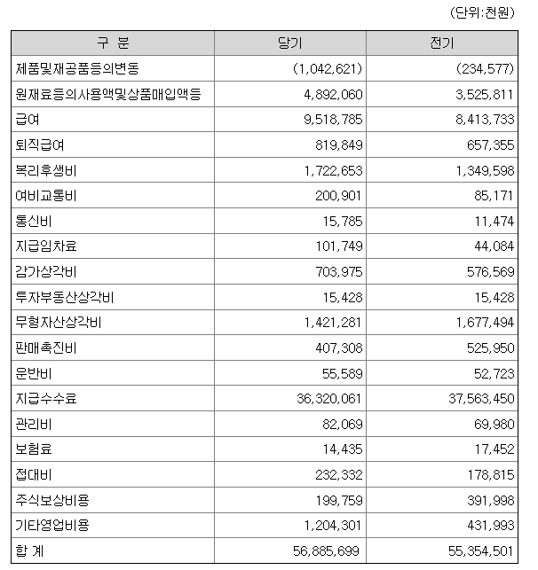
peer 분석
디앤씨미디어 - 웹툰제작 |  |  | 시총: 3196억
연도별 data(단위: 일억원) |  | 2019-01-01 | 2020-01-01 | 2021-01-01 | 2022-01-01 | 2023-01-01
매출액 |  | 421 | 577 | 674 | 612 | 604
% YoY |  | 28.05% | 37.01% | 16.78% | -9.21% | -1.38%
사업부별 매출액
전자책 |  | 349 | 508 | 608 | 537 | 517
종이책 |  | 71 | 65 | 57 | 56 | 47
상품 및 기타 |  | 2 | 4 | 10 | 20 | 39
매출총이익 |  | 421 | 577 | 674 | 612 | 604
% 매출총이익률 |  | 100.00% | 100.00% | 100.00% | 100.00% | 100.00%
영업이익 |  | 79 | 131 | 151 | 59 | 35
% 영업이익률 |  | 18.78% | 22.77% | 22.46% | 9.57% | 5.78%
% YoY |  | 36.41% | 66.13% | 15.20% | -61.31% | -40.50%
EBITDA |  | 82 | 134 | 165 | 81 | 56
% EBITDA Margin |  | 19.38% | 23.29% | 24.44% | 13.28% | 9.32%
법인세차감전이익 |  | 82 | 137 | 196 | 70 | 41
당기순이익 |  | 49 | 109 | 155 | 61 | 40
% 당기순이익률 |  | 11.52% | 18.82% | 22.99% | 10.03% | 6.56%
% YoY |  | -1.32% | 123.96% | 42.66% | -60.38% | -35.50%
당기순이익 - 지배주주 |  | 49 | 109 | 151 | 61 | 40

영업활동으로 인한 현금흐름 |  | 50 | 124 | 130 | 54 | 47
- 감가상각비 |  | 3 | 3 | 13 | 23 | 21
투자활동으로 인한 현금흐름 |  | -67 | -53 | -115 | -96 | -52
- CAPEX (유형자산 투자) |  | 7 | 7 | 2 | 4 | 2 |  | 당기: 2023년
재무활동으로 인한 현금흐름 |  | 17 | -25 | 8 | -11 | -3

자산총계 |  | 534 | 637 | 882 | 939 | 987
부채총계 |  | 119 | 117 | 182 | 175 | 176
자본총계 |  | 415 | 520 | 700 | 764 | 810
자본총계 - 지배주주 |  | 415 | 520 | 685 | 739 | 801
부채비율 (%) |  | 28.73% | 22.48% | 26.05% | 22.95% | 21.76%
순차입금 |  | -347 | -466 | -464 | -421 | -463

웹툰과 웹소설을 제작하여 판매하는 회사로 웹소설 매출이 35%, 웹툰 매출이 60% 정도이다.
소설을 바탕으로 한 웹툰인 노블코믹스에 강점이 있어 6개의 웹소설 브랜드와 1개의 웹툰 브랜드인 디앤씨웹툰을 보유하고 있다.
얘 때문에 노블코믹스의 시대가 열렸다고 해도 과언이 진짜 아님.
와이랩과 마찬가지로 OSMU 사업에 집중하는 모습이다.
최근에는 대표작 '나혼자만 레벨업'의 게임, 애니메이션의 출시로 기대감이 몰렸다.
카카오페이지에서 웹툰을 연재해서 와이랩과 경쟁사로 보기는 어렵지만 상장사 중 웹툰 제작을 영위하는 회사는 이 둘 뿐이다.

와이랩과 비교했을 때 확실히 더 프리미엄을 줄 수 있는 것은 안정적인 노블코믹스 사업이다.
들어가는 인력과 비용을 생각했을 때 웹소설이 웹툰보다 압도적으로 유리하다.
디앤씨미디어는 웹소설을 양산하고 이에 더해 흥행이 보장된 웹소설 위주로 웹툰으로 만드므로 와이랩보다 리스크가 적다고 할 수 있다.
물론 와이랩에도 엘리모나 웹툰들은 웹소설 원작이라 디앤씨미디어와 마찬가지의 강점은 일부 가지고 있다.
하지만 꽤 많은 비율의 매출이 스트링 세계관들과 일반 연재작에서 나오기에 디스카운트 받을만 하다고 생각한다.

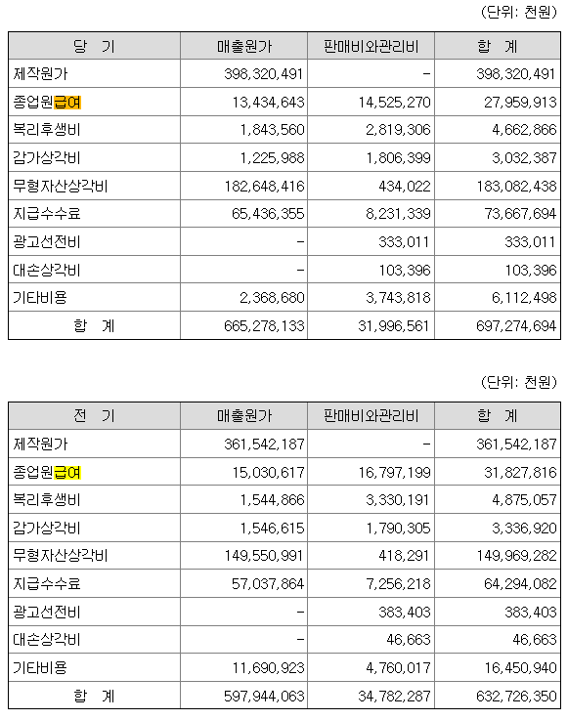
스튜디오드래곤 - 영상 제작 |  |  | 시총:1조 2880억
연도별 data(단위: 일억원) |  | 2019-01-01 | 2020-01-01 | 2021-01-01 | 2022-01-01 | 2023-01-01
매출액 |  | 4,687 | 5,257 | 4,871 | 6,979 | 7,531
% YoY |  | 23.46% | 12.18% | -7.35% | 43.28% | 7.91%
사업부별 매출액
(지역별)
수출 |  | 1,608 | 2,277 | 1,829 | 3,686 | 4,530
내수 |  | 3,079 | 2,980 | 3,042 | 3,294 | 3,002
(사업부별)
편성 |  | 2,087 | 1,970 | 1,613 | 1,925 | 1,541
판매 |  | 2,193 | 2,797 | 2,755 | 4,803 | 5,889
기타 |  | 407 | 490 | 503 | 252 | 101
매출총이익 |  | 479 | 748 | 798 | 1,000 | 879
% 매출총이익률 |  | 10.22% | 14.22% | 16.38% | 14.33% | 11.67%
영업이익 |  | 287 | 491 | 526 | 652 | 559
% 영업이익률 |  | 6.12% | 9.34% | 10.79% | 9.34% | 7.42%
% YoY |  | -28.05% | 71.13% | 7.04% | 24.05% | -14.33%
EBITDA |  | 1,455 | 1,653 | 1,516 | 2,185 | 2,420
% EBITDA Margin |  | 31.06% | 31.45% | 31.13% | 31.31% | 32.13%
법인세차감전이익 |  | 331 | 415 | 520 | 586 | 372
당기순이익 |  | 264 | 296 | 390 | 506 | 301
% 당기순이익률 |  | 5.64% | 5.63% | 8.02% | 7.24% | 3.99%
% YoY |  | -26.26% | 12.09% | 31.83% | 29.49% | -40.51%
당기순이익 - 지배주주 |  | 264 | 296 | 390 | 506 | 301
영업활동으로 인한 현금흐름 |  | -122 | 52 | -84 | -629 | 447
- 감가상각비 |  | 1,168 | 1,162 | 991 | 1,533 | 1,861
투자활동으로 인한 현금흐름 |  | -810 | -163 | 265 | -434 | -7
- CAPEX (유형자산 투자) |  | 6 | 72 | 23 | 45 | 29
재무활동으로 인한 현금흐름 |  | 0 | 0 | -30 | 1,653 | -89 |  | 당기: 2023년

자산총계 |  | 5,816 | 7,573 | 8,840 | 10,907 | 10,922
부채총계 |  | 1,533 | 1,480 | 2,002 | 4,299 | 3,845
자본총계 |  | 4,283 | 6,093 | 6,839 | 6,607 | 7,078
자본총계 - 지배주주 |  | 4,283 | 6,093 | 6,839 | 6,607 | 7,078
부채비율 (%) |  | 35.80% | 24.28% | 29.27% | 65.07% | 54.32%
순차입금 |  | -1,155 | -940 | -700 | 414 | 86

드라마 콘텐츠를 기획 및 제작하는 회사로 편성 매출은 드라마 제작부터 방송사에 편성하기까지의 매출, 판매 매출은 국내외 유통 관련 판매 매출을 말한다.
2023년의 주요 작품은 일타스캔들, 더글로리, 이두나, 스위트홈 등이 있다.
주로 tvn에 콘텐츠를 공급하고 이외에도 넷플릭스, 티빙 등 ott에도 공급한다.
2022년에는 스물다섯 스물하나, 더글로리를 2021년에는 유미의 세포들, 2020년에는 구미호뎐, 철인왕후, 2019년에는 아스달 연대기, 2018년 미스터 션사인, 나의 아저씨, 2017년에는 도깨비 등 메가 히트작을 매우 많이 보유하고 있다.
매년 메가 히트작을 내는 기업이라 흥행산업임에도 불구하고 꾸준한 영업흑자와 준수한 opm을 보여주고 있다.

스튜디오드래곤은 30개 남짓의 드라마를 제작하는데 와이랩은 이렇게까지 많은 영상 콘텐츠를 제작할 여력은 안될 것 같다.
또한 아무리 웹툰 원작 영상이 흥행이 보장된 산업이라고 하더라도 스튜디오 드래곤처럼 매년 메가히트작을 양산하기는 쉽지는 않아보인다.
와이랩은 영상 제작만 하지만 스튜디오드래곤은 제작부터 편성 판매까지 종합적으로 하므로 레버리지가 더 터지기 쉬운 구조이다.
따라서 스튜디오드래곤이 받는 만큼의 고평가는 받기 쉽지 않고 디앤씨미디어에서 줬던 디스카운트보다 조금 더 줘야할 것 같다.

래몽래인 - 영상제작 |  | 시총: 1307억
연도별 data(단위: 일억원) |  | 2017-01-01 | 2018-01-01 | 2019-01-01 | 2020-01-01 | 2021-01-01 | 2022-01-01 | 2023-01-01
매출액 |  | 181 | 110 | 200 | 347 | 410 | 444 | 419
% YoY |  | 27.67% | -39.08% | 81.18% | 73.24% | 18.40% | 8.28% | -5.76%
사업부별 매출액
콘텐츠 제작 매출 |  |  | 79 | 173 | 294 | 381 | 436 | 372
콘텐츠 저작물 매출 |  |  | 23 | 21 | 51 | 28 | 8 | 1
기타 매출 |  |  | 8 | 6 | 1 | 1 | 1 | 1
투자 수익 |  |  |  |  |  |  |  | 45
제작기타비용 비율 - 당기순이익률 관계
124.4% | -56.4%
79.3% | 11.5%
82.3% | 7.4%
82.9% | 9.1%
85.1% | 5.7%
99.5% | -14.3%
101.4% | -17.8%
매출총이익 |  | -51 | 14 | 25 | 57 | 59 | 0 | -7
% 매출총이익률 |  | -28.00% | 12.77% | 12.60% | 16.38% | 14.27% | 0.11% | -1.58%
영업이익 |  | -83 | -13 | 13 | 37 | 32 | -63 | -78
% 영업이익률 |  | -45.60% | -12.01% | 6.46% | 10.67% | 7.69% | -14.08% | -18.60%
% YoY |  | 적전 | 적지 | 흑전 | 186.02% | -14.70% | 적전 | 적지
EBITDA |  | -80 | -13 | 15 | 39 | 35 | -55 | -64
% EBITDA Margin |  | -44.28% | -11.88% | 7.39% | 11.39% | 8.60% | -12.27% | -15.40%
법인세차감전이익 |  | -105 | 17 | 15 | 21 | 29 | -75 | -78
당기순이익 |  | -102 | 13 | 15 | 32 | 23 | -64 | -74
% 당기순이익률 |  | -56.36% | 11.55% | 7.37% | 9.10% | 5.69% | -14.33% | -17.76%
% YoY |  | 적전 | 흑전 | 15.62% | 113.91% | -26.02% | 적전 | 적지
당기순이익 - 지배주주 |  | -97 | 13 | 15 | 32 | 23 | -64 | -74
영업활동으로 인한 현금흐름 |  | -17 | 5 | -44 | -15 | 0 | -52 | -30
- 감가상각비 |  | 2 | 0 | 2 | 2 | 4 | 8 | 13
투자활동으로 인한 현금흐름 |  | 0 | 0 | -8 | -5 | -143 | -118 | 186
- CAPEX (유형자산 투자) |  | 0 |  | 2 | 0 | 2 | 0 | 0
재무활동으로 인한 현금흐름 |  | -1 | 2 | 75 | 69 | 291 | 21 | 30

자산총계 |  | 123 | 71 | 164 | 275 | 722 | 716 | 509
부채총계 |  | 113 | 43 | 73 | 38 | 276 | 296 | 108
자본총계 |  | 10 | 28 | 91 | 238 | 446 | 421 | 401
자본총계 - 지배주주 |  | 10 | 28 | 91 | 238 | 446 | 421 | 401
부채비율 (%) |  | 1084.19% | 153.35% | 79.63% | 15.81% | 61.78% | 70.21% | 26.83%
순차입금 |  | 27 | 21 | -8 | -51 | -97 | 61 | -178

래몽래인은 드라마 제작을 주요 사업으로 영위하는 회사이다.
22년 23년의 적자는 '백설공주에게 죽음을'과 같은 드라마의 미편성으로 인한 제작비의 손실 처리 때문이다.
코로나로 인해 드라마 제작이 길어지며 22년부터 제작 비용이 증가한 것을 확인할 수 있다.
감가상각비도 쌓이고 비용 관리의 문제로 일시적인 적자가 찍혔다고 회사는 설명하고 있다.
매출액도 꺾이지 않았고 회사의 설명처럼 일시적인 손실인 것 같다.
21년까지의 실적을 보면 매출액도 큰 변동이 없고 opm도 나쁘지 않게 찍히고 있다.
다만 스튜디오드래곤과 동일하게 압도적인 영업 레버리지가 터지는 듯한 모습은 아니다.
한 번 영상 제작 부문이 안정적으로 수익을 창출하기 시작하면 원활하게 돈 잘 벌어다 주는 파이프라인이 될 것이라는 것을 알 수 있다.

래몽래인은 상장 이후 2017년, 2022년, 2023년에 적자를 기록했다.
영상 제작 사업에서 실적에 가장 큰 영향을 주는 비용은 제작기타비용이다.
위의 그래프를 보면 제작기타비용을 매출액으로 나눈 비율과 당기순이익률이 거의 완벽한 선형관계를 이룸을 확인할 수 있다.
이는 흥행 산업의 특성을 잘 보여주는 예시로 매출액이 잘 나오는 드라마를 만들어야 영업 레버리지가 터져 흑자가 나옴을 알 수 있다.
두 비율 사이의 관계를 통해 선형회귀식을 작성하면 영상 매출액이 제작 비용의 1.13배 이상은 되어야 그 영상이 흑자임을 유도할 수 있다.
우리의 와이랩에서 제작한 아일랜드는 제작비용만큼의 매출액도 안 나왔기에 아직 갈 길이 멀다.
물론 래몽래인은 2021년까지 드라마 편성 위주의 매출이었고 OTT에 판매한 것은 2022년부터의 일이기 때문에 정확한 비교는 힘들다.

매출 추정, 밸류에이션

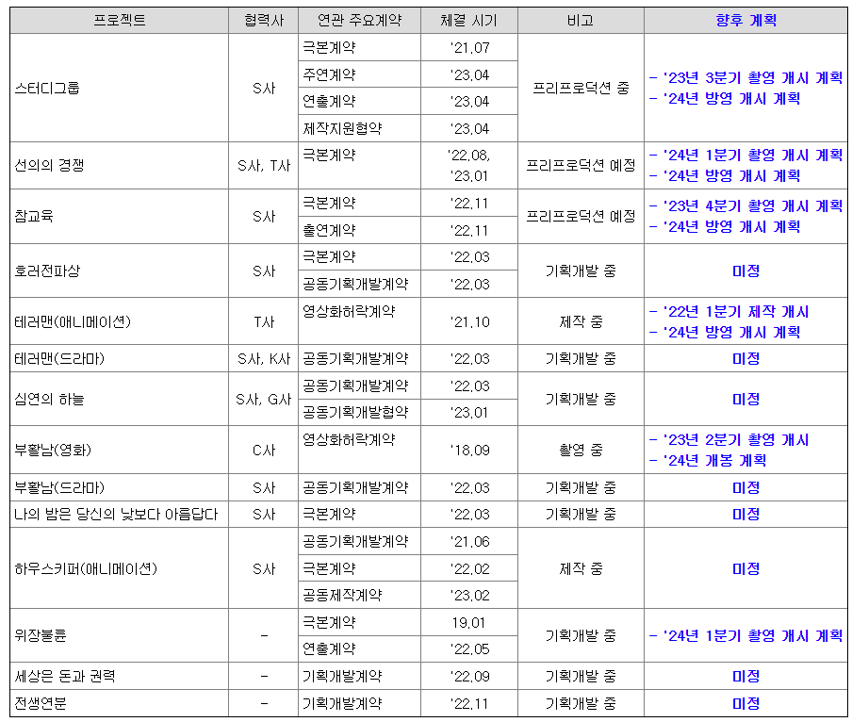
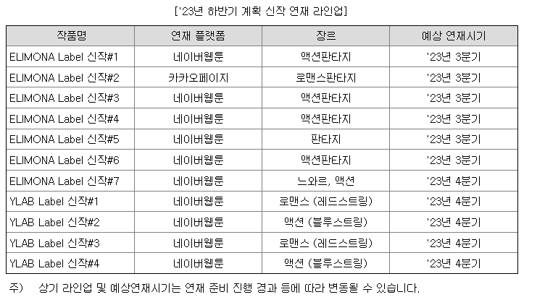

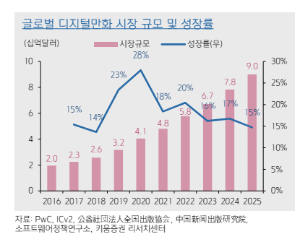
사업부문별 매출액
 | 2021 | 2022 | 2023 | 2024E | 2025E
웹툰 제작 | 99 | 117.4 | 88.6 | 117.4 | 135.01
영상 제작 | 93.7 | 150.8 | 75.3 | 184.7 | 369.4
웹툰 교육 | 6 | 7.6 | 7.7 | 7.7 | 7.7 |  | 23년의 flat
웹툰 현지화 | 13.7 | 19.8 | 20.9 | 20.9 | 20.9 |  | 23년의 flat
OSMU | 4.2 | 2.3 | 1.7 | 2.7333333333 | 2.73333 |  | 21-23년 평균

웹툰 제작의 경우 2024년에는 2022년에 같은 매출액을 예상한다.
참교육이 휴재가 끝나고 복귀하였고 스터디그룹이 완결했지만 신작이 여러 개 준비중이므로 충분히 매출 방어가 될 것이라 생각한다.
2025년에는 네이버 웹툰의 나스닥 상장과 관련된 글로벌 웹툰 시장의 수혜를 입을 것으로 예상한다.
키움증권 리서치센터의 2025 예측 성장률 15%를 사용하여 2025년의 웹툰 제작 매출액을 예상하였다.

영상 매출과 관련하여 하나의 가정이 필요하다.
아마 와이랩은 이후 제작한 영상들을 티빙에 출시하려고 할 것이다.
넷플릭스의 경우 영상 제작비의 120%를 주고 IP를 가져가고 티빙은 전체 ott 시청 시간 중 해당 작품의 시청 시간의 비율만큼 정산을 해준다.
IP를 다수 보유하여 OSMU 사업을 위주로 해야 하는 동사의 BM 특성상 영업 레버리지가 크게 걸릴 수 있는 티빙의 정산 방식을 선호할 것이라 가정한다.

그동안 영상제작 부문 매출이 저조했던 이유는 재미없는 드라마 하나만 가지고 실적이 잡혔기 때문이다.
스튜디오드래곤은 1년에 30편 남짓의 작품을 제작하기에 흥행과 관련된 리스크가 분산이 되어 실적이 견조하다.
하지만 24년의 방영 계획은 5편밖에 안되고 4개월이 지난 지금 1편도 안 나왔기에 동사는 이렇게 많은 작품을 낼 여력은 되지 않는다.
래몽래인은 코로나 이후로 연당 5-6편의 작품을 제작하는데 와이랩이 영상 제작 능력이 안정화 되면 이런 규모를 가질 것이다.

2019-01-01 | 2020-01-01 | 2021-01-01 | 2022-01-01 | 2023-01-01 |  | 2018-01-01 | 2019-01-01 | 2020-01-01 | 2021-01-01 | 2022-01-01 | 2023-01-01
174 | 195 | 195 | 225 | 260 |  | 37 | 67 | 69 | 82 | 74 | 75

<스튜디오드래곤의 작품당 평균 매출> |  |  |  |  |  | <래몽래인의 작품당 평균 매출>

스튜디오드래곤은 작품 제작부터 유통, 판매까지 모두 관여하고 래몽래인은 제작에만 관여하기에 작품당 매출 차이는 당연히 날 수 밖에 없다.
여기서 굉장히 어려워지는 부분이 와이랩은 영상 제작 관련해서 계약의 종류가 너무 다양하다는 것이다.
스터디그룹, 선의의 경쟁, 참교육은 검색 결과 와이랩 플렉스에서 제작한다는 뉴스가 있다.
아마 영상화허락계약을 제외한 나머지 계약들은 와이랩 플렉스를 통해 제작하는 듯하다.

스터디그룹 드라마는 현재 촬영 완료이고 나머지 작품들은 촬영 진행 상황을 알 수 없다.
따라서 2024년에는 스튜디오드래곤의 2023년 평균 매출액인 260억원에서 23년의 와이랩의 영상제작 매출액 75.3억원을 제외한 나머지를 예상 매출로 잡았다.
https://www.ajunews.com/view/20221121084024144
[웨이브 '약한영웅', 글로벌 흥행 성공…유료 가입자 견인→ OTT 1위 행진]
위 기사를 보면 티빙에서 방영한 약한 영웅이 엄청난 인기를 끌었다는 사실을 알 수 있다.
약한영웅은 연재 당시 일요일 인기 순위 4-5위 정도였고 스터디그룹도 비슷했다.
따라서 스터디그룹의 전체 예상 매출액을 260억 잡는 것은 오히려 보수적인 수준이라고 생각한다.

25년에는 아마 선의의 경쟁, 참교육, 테러맨, 부활남의 매출이 반영될 것 같다.
테러맨과 부활남의 경우 영상허락화계약이므로 엄청난 매출 기여는 어려워 보이고 월요일 1위 웹툰인 참교육의 매출 기여가 기대된다.
제작비가 24년에 선반영되면서 매출로 잡히는 것도 고려하면 정확한 계산은 힘들겠지만 그냥 와이랩이 직접 제작하는 작품은 2개이므로 24년 매출의 2배로 잡겠다.

비용 추정
 |  | 2022 | 2023 | 2024E | 2025E
재고자산의변동 |  | 0.3 | 0.2 | 0.3 | 0.2
급여및상여금 |  | 68.1 | 64.8 | 66.45 | 65.45 |  | 22-23년 평균
퇴직급여 |  | 4.2 | 4.9 | 4.55 | 4.55 |  | 22-23년 평균
감가상각비 |  | 7.9 | 11.9 | 11.9 | 11.9
지급임차료 |  | 1.3 | 8.6 | 8.6 | 8.6
지급수수료 |  | 184.6 | 128.4 | 203.82 | 351.68
무형자산상각비 |  | 0.5 | 0.5 | 0.5 | 0.5
기타 |  | 35.2 | 30.1 | 32.65 | 32.65 |  | 22-23년 평균

웹툰 제작비 |  | 42.3 | 53 | 46.96 | 46.96
영상 제작비 |  | 121.4 | 55.1 | 147.76 | 295.52
번역/편집 제작비 |  | 6.6 | 7.3 | 7.3 | 7.3
판권 수수료 |  | 0.8 | 0.9 | 0.8 | 0.9
기타 |  | 1 | 0.4 | 1 | 1

웹툰 제작비의 경우 22년에는 비중이 36%, 23년에는 60%였는데 23년에는 참교육의 휴재로 과대평가 영향을 고려해 40%의 비중을 잡았다.
그리고 25년에는 글로벌 매출 성장에 따른 매출액 증가이므로 웹툰 제작비가 늘어날 이유가 없어 24년과 똑같이 잡았다.

영상제작비는 22년과 23년의 비중에 따라 80%를 잡았다.

실적 추정
 | 2022 | 2023 | 2024E | 2025E
매출액 | 297.9 | 194.2 | 333.4 | 535.7
당기순이익 | -4.2 | -55.2 | 4.7 | 60.2

전혀 예상 못했는데 24년 턴어라운드로 예측 된다…?
생각보다 참교육의 휴재로 인한 매출 감소 효과와 드라마 제작의 영업 레버리지의 위엄성을 확인할 수 있는 부분이라고 생각한다.
물론 중간중간 가정이 많이 들어가 오차는 있겠지만 25년에는 확실한 흑전을 할 것은 분명하다고 볼 수 있다.

동사의 bm 살짝 상위호환인 디앤씨미디어가 per를 80정도 받는다.
나혼자만레벨업 osmu 관련하여 기대감이 크게 붙은걸 감안하면 조금 과한 per 같기는 하다.
그리고 우수한 영상 제작 업체 스튜디오드래곤은 per 40 정도 받는다.
웹툰 시장의 성장성과 흥행이 보장된 ip라는 동사의 bm을 고려할 때 이것보다는 per를 더 받아야 한다고 생각한다.
그래서 target per 50x를 적용하여 2025년의 당기순이익에 대한 목표주가를 18870원으로 제시한다.

매수를 고려하시는 분들을 위한 첨언(작성자의 주관이 매우매우 많이 들어간 부분)

6월 중에 네이버 웹툰이 나스닥에 상장하는 이벤트에 맞춰 현재 주가에는 단타 세력의 입김이 많이 들어가 있다.
필자는 와이랩의 영상 제작 부문의 미래를 매우 긍정적으로 그리지만 시장에서는 흥행산업이라는 특성으로 디스카운트가 들어갈 것이라 생각한다.
근데 현재 시총 2100억은 말이 안된다.
사업보고서상 흑자 연도가 1년도 없고 심지어 23년에 적자폭이 커진 기업을 누가 2100억을 주고 산다는 말인가?
흑자를 냈었다가 잠깐 적자에 접어든 래몽래인의 시총이 1300억이다.
심지어 래몽래인은 재벌집 막내아들이라는 엄청난 작품을 냈는데도 이정도의 가격이 매겨져 있다.
아마 네이버 웹툰 상장 일정 근처로 한 번 정도 급등이 나올 수는 있지만 장기투자 관점에서 현재 가격이 비쌈은 부정할 수 없다.
나이브하게 얘기하면 디앤씨미디어의 매출액이 600억 근처이고 22년 와이랩 매출액이 300억이므로 딱 디앤씨미디어 절반 시총 받으면 될 듯하다.
대충 7000원 정도가 2024년에는 적당한 밸류라는 뜻이다.
물론 스터디그룹 제작관련 기대감도 무시할 수 없고 웹툰 산업 플레이어라는 프리미엄 감안하면 7000원까지 떨어질 것 같지는 않다.
아무튼 현재 시총이 이벤트로 인해 매우매우 과대평가 됐다는 사실은 인지하고 매수를 고민하길 바란다.

동사의 업사이드는 어쩌면 디앤씨미디어 그 이상이라고 생각한다.
꼴랑 웹툰 슥슥 그려서 팔아봤자 얼마나 번다고 진짜는 ott다.
ott에 작품을 제작하는 업체들의 한계는 흥행성을 예측할 수 없어 불확실성이 있다는 것이다.
와이랩은 이 리스크에서 자유롭다고 본다.
필자의 매수 편향이 강하게 작용하는 거일수도 있지만 웹툰을 실제로 본 입장에서 말하자면
스위트홈 == 테러맨, 부활남 |  |  |  |  |  | 히어로물, 액션
약한영웅 < 스터디그룹 |  |  |  |  |  | 학원물
약한영웅 <<<<<<<<< 참교육 |  |  |  |  |  | 학원물
매출이 너무너무너무너무 기대된다.

심지어 웹툰 산업은 계속 성장한다.
글로벌 파이 아직 많이 남아있다.
그 와중에 수직계열화 달성한 웹툰 제작사는 동사가 유일하다.
프리미엄 받을 요소는 넘쳐나고 실적 수혜도 많이 받을 것이다.
네이버 웹툰 상장 이후 많이 빠진 좋은 가격에서 매수하신 분들은 큰 업사이드를 고려해서 너무 빨리 팔지 않도록 합시다.

